关系图
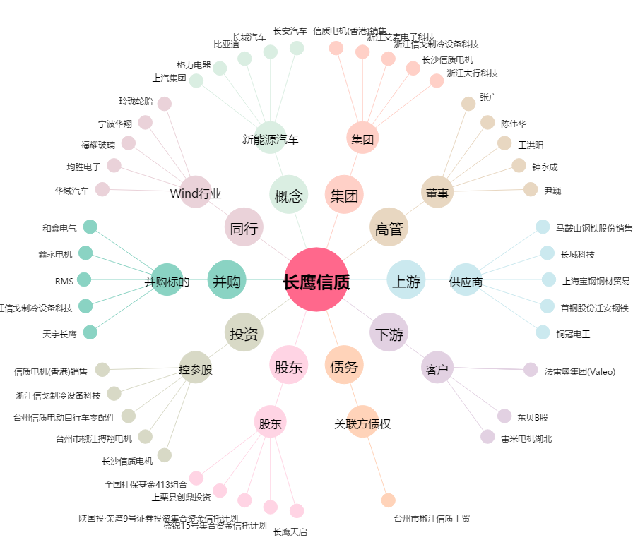
长鹰信质[002664.SZ] - 关系概览图

